Sheet1
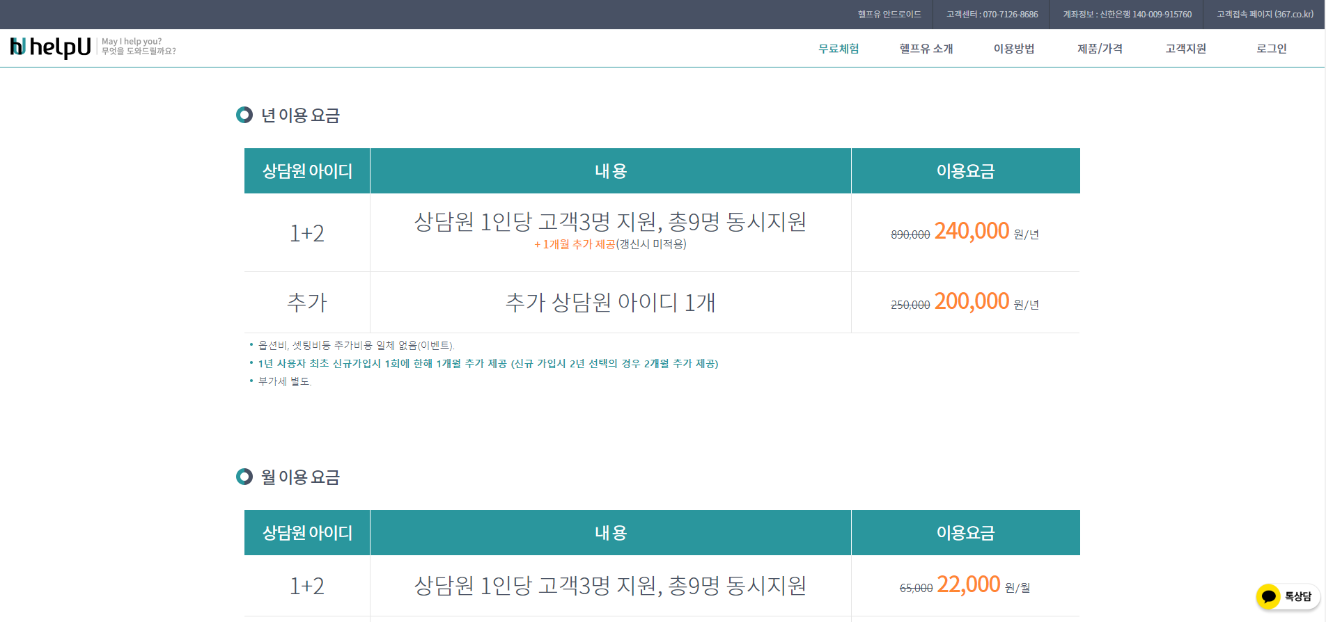
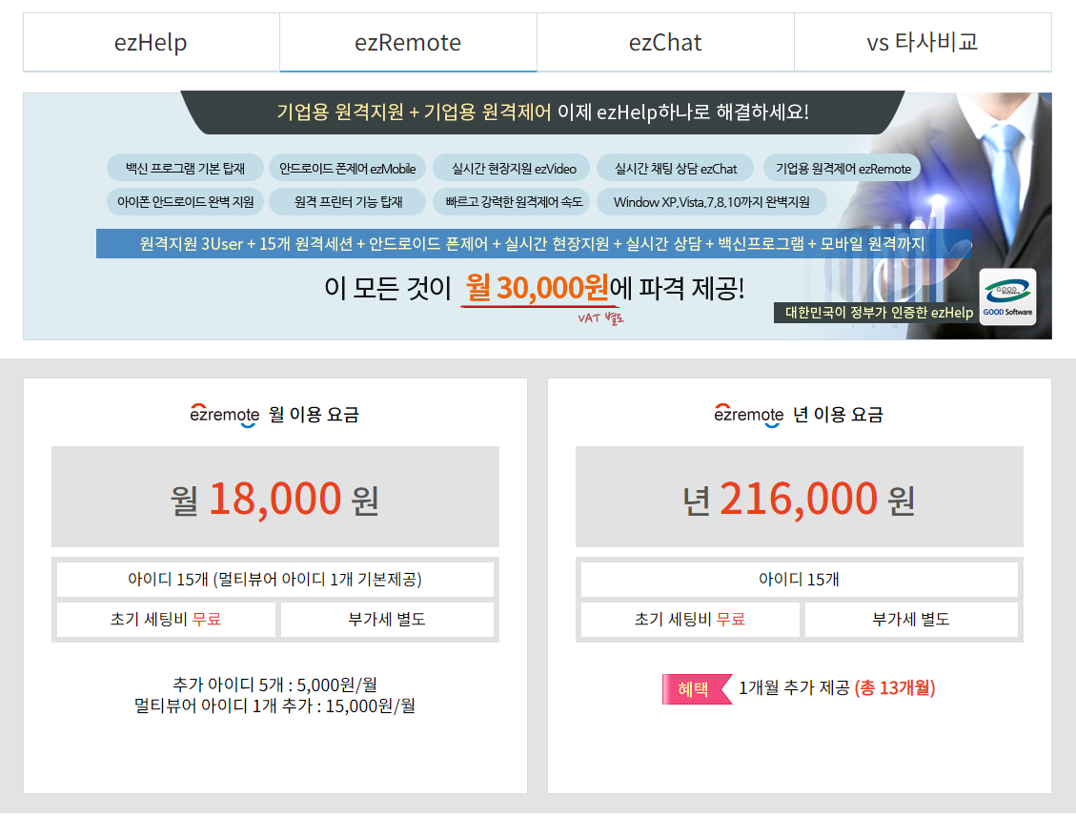

id | info | 상담원 | info1
관리자 | Infof12X |  | Infof12X1

 |  |  |  | id | infohelper
 |  |  |  |  | Infof12X

